상품제안서
공기정화식물 컬러 아쿠아 플랜트 | 상품코드: F13059

 |  |  |  |  |  |  | 02-412-0044 | www.easy1.co.kr
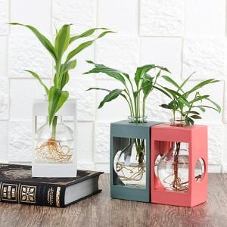 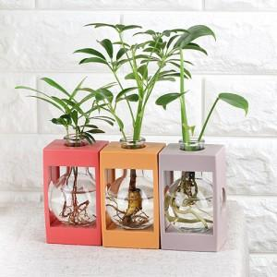 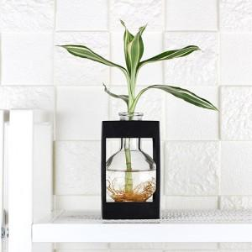

【상세/제작정보】 | 깔끔한 시험관유리병화분에 물뿌리를 내린 수경식물을 키우는 상품입니다. 플라스틱 프레임이 화병을 잡아주어 쓰러져 물이 쏟아질 걱정이 없습니다.

【인쇄/포장옵션】 | 실크, 스티커, 풀칼라 / 비규격미포장

【공급단가】 | 수량 | 500~ | 1,000~ | 3,000~ | 5,000~ | 10,000~
*VAT별도 | 단가 | 5,600원 | 5,400원 | 5,200원 | 5,000원 | 4,800원

【상품 URL】 | https://dev.easy1.co.kr:443/src/goods_detail.php?gdno=13059

